import-EXport
申请免费PHP+Mysql空间

1.登陆http://byethost.com/index.php/free-hosting 申请账号（略过，相当简便）

登陆邮箱激活账号就可以登陆http://panel.byethost.com/index.php 来用cpanel来管理自己的空间了。

2.用在线ftp上传自己的网页文件到/root/htdocs/子目录下

3.关于mysql数据库， 可以使用phpMyAdmin来管理。

原先mysql是基于windows的5.0.67安装版。其默认编码为GBK。mysql管理器用Sqlyog Enterprise。 本地站点为RHAS5 的apache2.2.3-43+PHP5.1.6，apache服务器端默认编码为GBK。 原先访问没有乱码

想将原先的数据库导入，发现结果为乱码。

后来的解决方法是先用phpMyAdmin创建数据库及表头，编码用utf-8,仅用Sqlyog 导出各表的Data ，在用phpmyAdmin导入表，问题解决。产生此问题的原因应该是Sqlyog默认导出的SQL语句包含了编码信息。

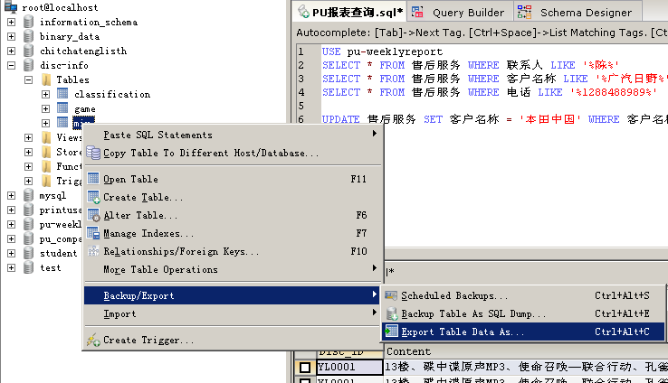

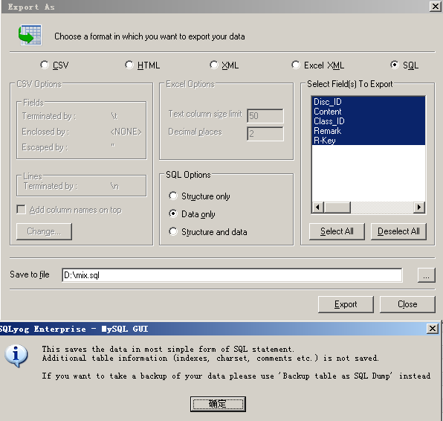

注意表的字符集、并且允许空值

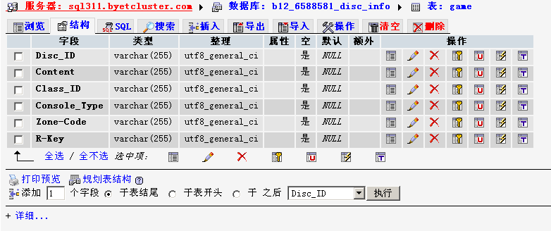

清除表内数据（表结构不变化）

